Лист1
i \ j | 11 | F1(i) | j
8 | 10 | 10 | 11
9 | 9 | 9 | 11
10 | 8 | 8 | 11

i \ j | 8 | 9 | 10 | F1(i) | j
6 | 18+10=28 | 14+9=23 | 16+8=24 | 23 | 9
7 | 11+10=21 | 12+9=21 | 10+8=18 | 18 | 10
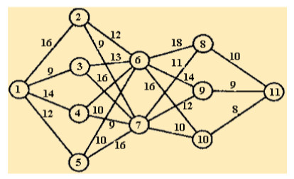
i \ j | 6 | 7 | F1(i) | j
2 | 23+12=35 | 18+9=27 | 27 | 7
3 | 23+13=36 | 18+16=34 | 34 | 7 |  |  | i \ j | 1 -> i | i -> 6 | 6 | i -> 7 | 7 | F1(i) | j | 11 | 18 | 10
4 | 23+16=39 | 18+9=27 | 27 | 7 |  |  | 2 | 16 | 12 | 28 | 9 | 25 | 25 | 7 | 12 | 11 | 9
5 | 23+10=33 | 18+16=34 | 33 | 6 |  |  | 3 | 9 | 13 | 22 | 16 | 25 | 22 | 6 | 10 | 16 | 8
 |  |  |  |  |  |  | 4 | 14 | 16 | 30 | 9 | 23 | 23 | 7
i \ j | 2 | 3 | 4 | 5 | F1(i) | j | 5 | 12 | 10 | 22 | 16 | 28 | 22 | 6
1 | 27+16=43 | 43 | 41 | 45 | 41 | 4
 |  |  |  |  |  |  | i \ j | 6 | 7 | F(i) | j | 11
1=>4=>7=>10=>11 |  |  |  |  |  |  | 8 | 40 | 34 | 34 | 7 | 44
 |  |  |  |  |  |  | 9 | 33 | 35 | 33 | 6 | 42
 |  |  |  |  |  |  | 10 | 38 | 33 | 33 | 7 | 41

 |  |  |  |  |  |  | 1=>4=>7=>10=>11

